現在の最新で比較
EAIとは
 | Enterprise Application Integration
 | 業務で用いるさまざまなシステムを連携させること、もしくはそれを行うソフトウェアのこと。
 | EAIが提唱され始めたのは、1990年代終盤

ETLとは
 | Extract（抽出）、Transform（変換）、Load（ロード）の略称
 | 複数のシステムに含まれているデータを抽出し、変換と加工を行った上でデータの集積を行うデータウェアハウスへ渡す処理、またはソフトのこと。
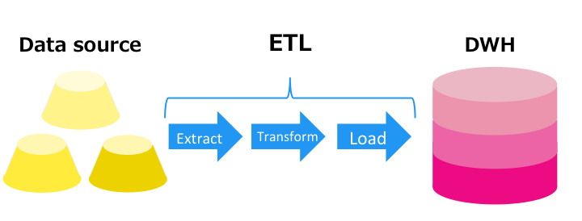

ESBとは
 | Enterprise Service Bus
 | 簡単に言うと、EAIをウェブサービス技術ベースにしたもの
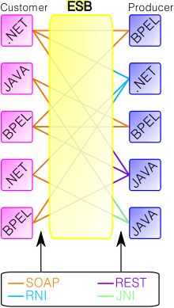

ETIはデータ同士の「連携」、ETLは集約された「データ」に重点を置いている
ASTERIA WARP、DataSpider Servistaはどちらのツールとしても紹介されているが、どちらかというとEAIのツール。

主なEAI、ETLツール
 | ASTERIA WARP
 | DataSpider Cloud
 | Waha！Transformer
 | InformaticaPowerCenter
 | IBM InfoSphere DataStage
 | Syncsort DMExpress
 | Business SPECTRE
 | Talend

ASTERIA WARP
 | 国内No1のシェア
 | 「ノン・プログラミング」高速開発で構築期間を短縮
 | 日々の業務の「自動化」で業務効率を向上

DataSpider Servista
 | ノンプログラミングで連携処理を作成
 | オンプレミスとシームレスな連携
 | 100%日本製、きめ細やかなデータの変換

 |  |  | ASTERIA WARP |  | DataSpider Servista
開発元 |  |  | インフォテリア株式会社 |  | 株式会社アプレッソ
最新版 |  |  | WARP 4.9.1 |  | DataSpider Srvista 4.0
種別 |  |  | EAI/ESB |  | EAI/ETL/ESB
初版 |  |  | 2001年2月 |  | 2001年6月
採用企業 |  |  | 約5,000社 |  | 約2000社

価格
 | Asteria warp
 |  | ASTERIA WARP Core |  |  |  | 3万円/月 + オプション |  | ファイル連携/データ変換/REST / Web API連携
 |  | ASTERIA WARP Core + |  |  |  | 6万円/月 + オプション |  | ASTERIA WARP Coreの機能 & データベース連携/メール送付
 |  | ASTERIA WARP Standard |  |  |  | 480万円 + オプション or 24万円/月 + オプション |  | ASTERIA WARP Core +の機能 & Web API/パラレル処理
 |  | ASTERIA WARP Enterprise |  |  |  | 30万円/月 + オプション |  | ASTERIA WARP Standardの機能 & チェックポイント/優先実行/簡易フェールオーバー

 | DataSpider Servista
 |  | Basic Server Package |  |  |  | 300万円 |  | 標準実装アダプタ：12種
 |  | Advanced Server Package |  |  |  | 550万円 |  | 標準実装アダプタ：21種
 |  | DataSpider Servista セレクトライセンス |  |  |  | 70万円 + オプション |  | アダプタ：選択オプション。

対応状況比較
 | ※サイトページにより情報がまちまちなのでご参考程度に
 |  |  |  | ASTERIA WARP |  |  | DataSpider Servista
 | 対応リポジトリDB |  |  | Oracle |  |  | Oracle Databese
 |  |  |  | IBM DB2 |  |  | IBM DB2
 |  |  |  | IBM AS/400 iSeries DB2 |  |  | Oracle Database
 |  |  |  | Microsoft SQL Server |  |  | Microsoft SQL Server
 |  |  |  | Microsoft Access |  |  | Microsoft Access
 |  |  |  | PostgreSQL |  |  | PostgreSQL
 |  |  |  | MySQL |  |  | MySQL
 |  |  |  | MariaDB |  |  | NeoCore
 |  |  |  | FileMaker Server |  |  | MongoDB
 |  |  |  | Amazon Aurora |  |  | FileMaker Pro
 |  |  |  | PureData System for Analytics (Netezzaテクノロジー) |  |  | JDBC
 |  |  |  | Azure SQL Database |  |  | ODBC
 | 対応アプリケーション |  |  | Microsoft Excel |  |  | Microsoft Excel
 |  |  |  | Lotus Notes |  |  | IBM Notes
 |  |  |  | NeoCoreXMS |  |  | IBM Domino
 |  |  |  | Dr.Sum EA |  |  | Google Calendar
 |  |  |  | Amazon Redshift |  |  | Dr.Sum EA
 |  |  |  | IBM WebSphere |  |  | HULFT
 |  |  |  | Tableau 9 |  |  | SAP
 |  |  |  | Active Directory |  |  | Oracle EBS
 |  |  |  | など |  |  | dropbox
 |  |  |  |  |  |  | Active Directory
 |  |  |  |  |  |  | 勘定奉行VERP
 |  |  |  |  |  |  | など

↓２つを触ってみての感想

それぞれの評価
 |  |  |  | ASTERIA | DataSpider
 |  | 機能面 |  | S | C
 |  | GUI |  | B | B
 |  | サポート |  | C | A
 |  | ヘルプ・ドキュメント |  | C | A

ASTERIA
 | メリット
 |  | バイナリでデータを保持できる（バイナリというデータ形式が存在する）
 |  | 外部変数セットによる定数宣言領域がある
 |  | 便利なコンポーネントが多い（キーから値を取得するコンポーネントなど）
 |  | エラー処理が扱いやすい
 |  | 碁盤目状マスにコンポーネントを配置するのでレイアウトが綺麗に揃う
 |  | 線の形状を変えられたり、説明を入れられるので最終的なレイアウトが綺麗
 |  | デバッグ機能が充実しており、フロー途中のデータを確認できる
 |  | 条件付レイヤーが便利
 |  | マッピングシュミレータによりマッパーのテストが出来る
 | デメリット
 |  | マッパーコンポーネントが一見して分かりにくい
 |  | サポートの対応が遅い
 |  | ヘルプが使いにくい（全文検索できない、説明が足りない）
 |  | バグがあった

DataSpider
 | メリット
 |  | データフローのおかげでデータの流れが追いやすい
 |  | サポートの対応が早い
 |  | ヘルプが見やすい
 |  | 直感的なGUI
 |  | マージのマッパーが強力

 | デメリット
 |  | 定数が扱いにくい
 |  | フラットにコンポーネントを配置するので、レイアウトが汚くなりがち
 |  | 線が直線だけなのでレイアウトを綺麗にしにくい
 |  | フロート途中のデータが確認できない
 |  | マッパーのフローの動く順番が不明
 |  | エラー処理が扱いにくい
 |  | マッパー前後のコンポーネントを変更し、繋がりが切れるとマッパーの線が消えてしまう
 |  | 読み取ったCSVのデータ変数で保持するためにはXML形式でないと無理

